겨울 업데이트 요약
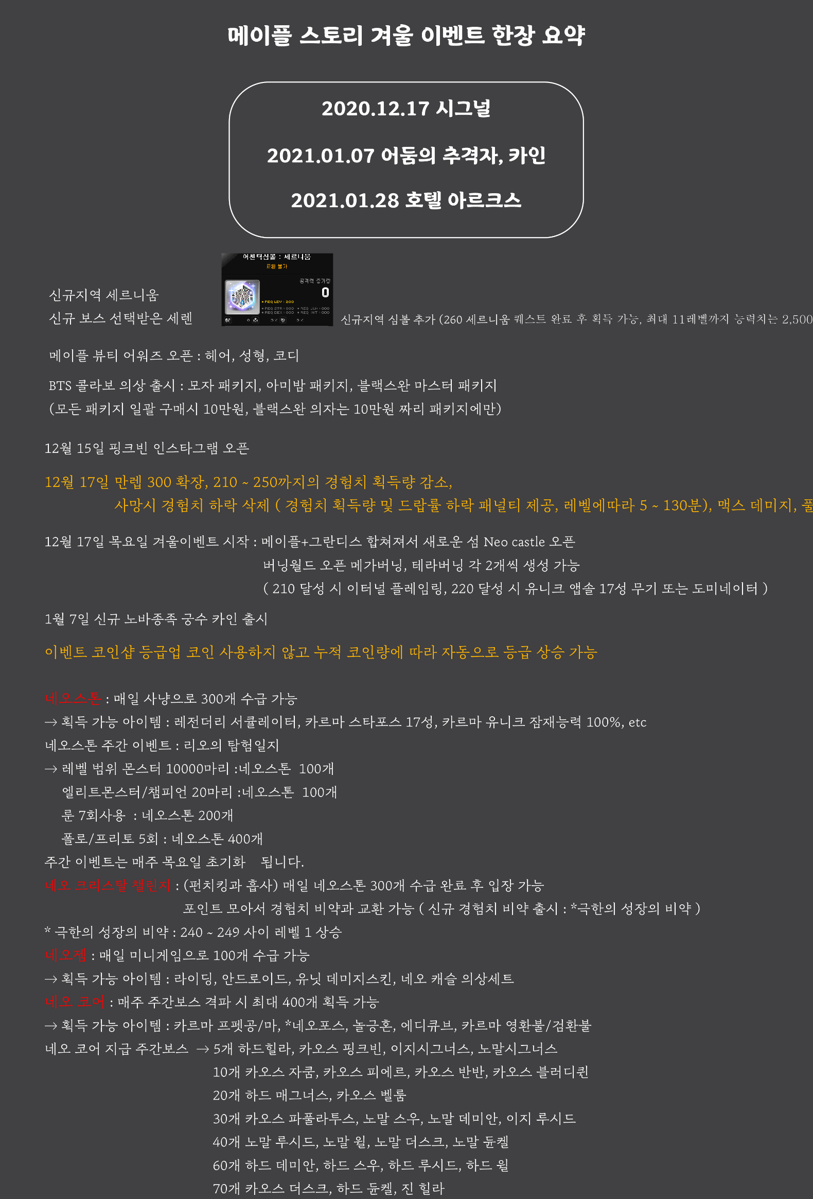
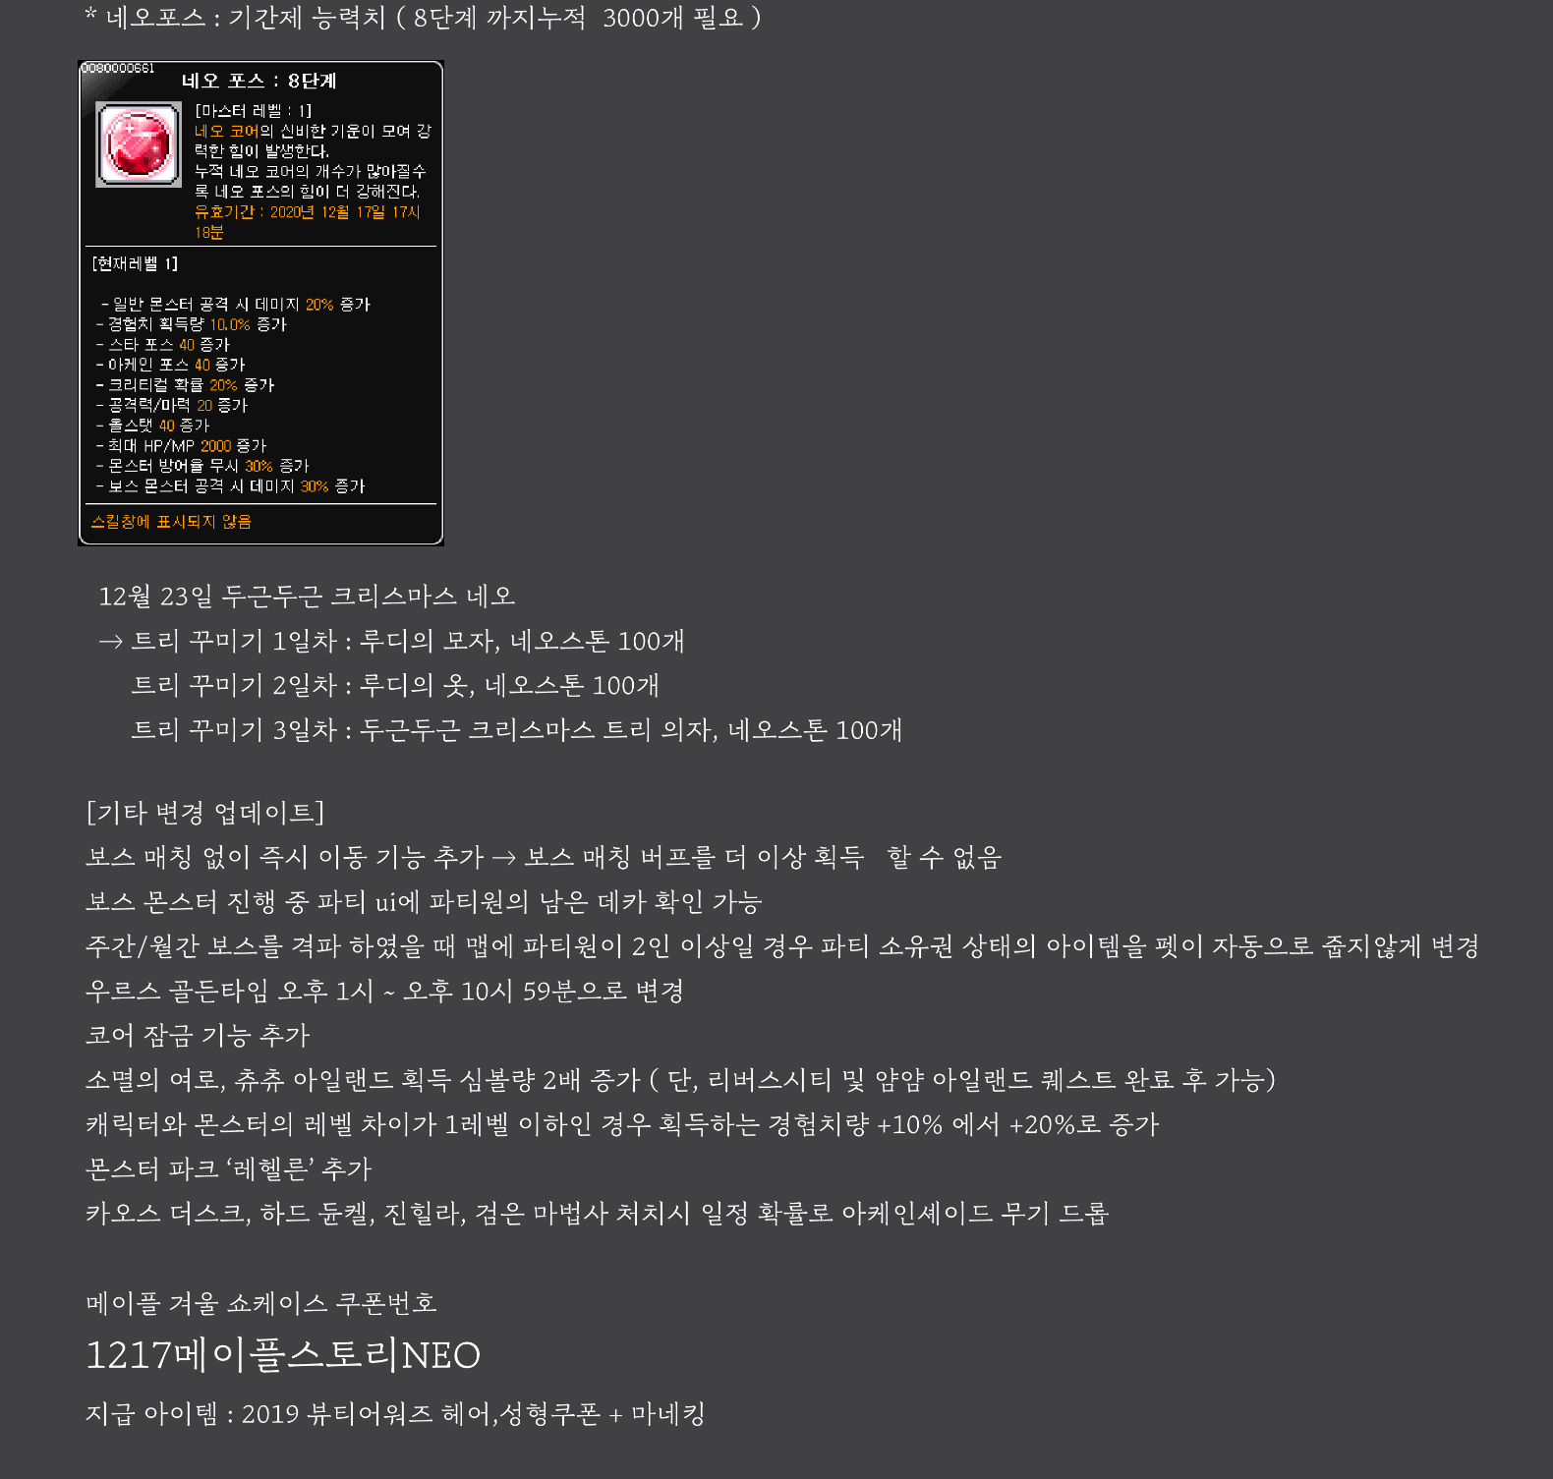

메이플 인벤 [요쯔링]님의 게시글 :

http://www.inven.co.kr/board/maple/2304/24773

